Тест-кейсы
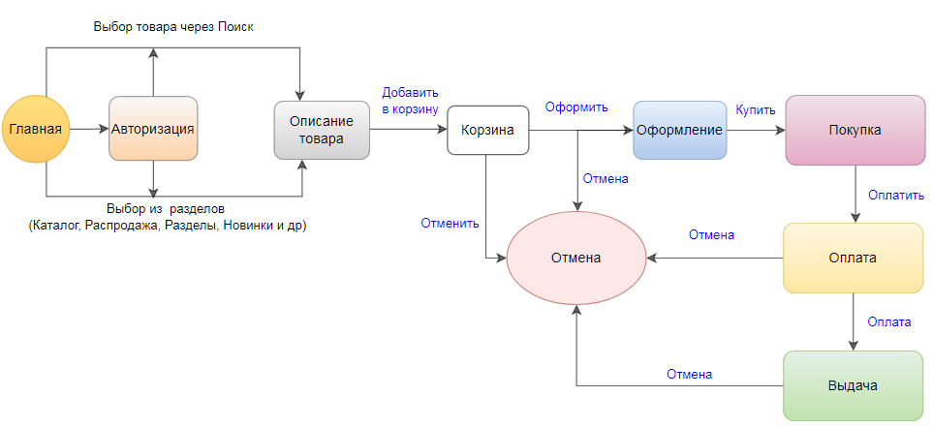

ID | Функциональная группа | Название теста | Подход
 |  |  | Шаги | Ожидаемый результат
1 |  | Покупка товара из "Каталога" | Перейти по адресу https://cardsdealer.ru; Авторизоваться в "Личном кабинете" с помощью логина и пароля; В "Каталоге" нажать на любой подраздел; Нажать на любой имеющийся в наличии товар; Нажать кнопку "Купить"; Навести курсор на значок "Корзинка" нажать "Оформить заказ"; В поле "Зарегистрироваться" выбрать "Нет"; Корректно заполнить поля формы Покупатель; В форме "Способ доставки" выбрать "Бесплатная доставка"; В форме "Способ оплаты" выбрать "Яндекс.Касса (банковские карты, электронные деньги, Qiwi и другое)"; Нажать "Перейти к оплате"; Выбрать "Банковская карта"; Корректно вести данные банковской карты; Нажать "Заплатить"; | Товар куплен
2 |  | Покупка товара через "Поиск" | Перейти по адресу https://cardsdealer.ru; Авторизоваться в "Личном кабинете" с помощью логина и пароля; В поисковой строке указать запрос "Карты" и нажать поиск; Нажать на любой имеющийся в наличии товар; Нажать кнопку "Купить"; Навести курсор на значок "Корзинка" нажать "Оформить заказ"; В поле "Зарегистрироваться" выбрать "Нет"; Корректно заполнить поля формы Покупатель; В форме "Способ доставки" выбрать "Бесплатная доставка"; В форме "Способ оплаты" выбрать "Яндекс.Касса (банковские карты, электронные деньги, Qiwi и другое)"; Нажать "Перейти к оплате"; Выбрать "Банковская карта"; Корректно вести данные банковской карты; Нажать "Заплатить"; | Товар куплен
3 |  | Отмена покупки товара из "Каталога" | Перейти по адресу https://cardsdealer.ru; В "Каталоге" нажать на любой подраздел; Нажать на любой имеющийся в наличии товар; Нажать кнопку "Купить"; Навести курсор на значок "Корзинка" нажать "Оформить заказ"; В поле "Зарегистрироваться" выбрать "Нет"; Корректно заполнить поля формы Покупатель; В форме "Способ доставки" выбрать "Бесплатная доставка"; В форме "Способ оплаты" выбрать "Яндекс.Касса (банковские карты, электронные деньги, Qiwi и другое)"; Нажать "Перейти к оплате"; Выбрать "Банковская карта"; Корректно вести данные банковской карты; Нажать "Вернуться в магазин"; | Возврать на страницу оформления заказа
4 |  | Покупка товара из "Каталога" негативный сценарий | Перейти по адресу https://cardsdealer.ru; Авторизоваться в "Личном кабинете" с помощью логина и пароля; В "Каталоге" нажать на любой подраздел; Нажать на любой имеющийся в наличии товар; Нажать кнопку "Купить"; Навести курсор на значок "Корзинка" нажать "Оформить заказ"; В поле "Зарегистрироваться" выбрать "Нет"; Корректно заполнить поля формы Покупатель; В форме "Способ доставки" выбрать "Бесплатная доставка"; В форме "Способ оплаты" выбрать "Яндекс.Касса (банковские карты, электронные деньги, Qiwi и другое)"; Нажать "Перейти к оплате"; Выбрать "Банковская карта"; Некорректно вести данные банковской карты; Нажать "Заплатить"; | Уведомление "Платёж не прошёл"
5
6
 |  | Общее количество тестов | 4

